Sheet1
クイズアプリケーション詳細設計書

1. 概要

クイズアプリケーションは、ユーザーがクイズに回答し、スコアを獲得するためのウェブベースのゲームです。
この設計書では、クイズアプリケーションの機能、データ構造、フォルダ構成、および詳細な実装について説明します。

2. データ構造

2.1 クイズデータの構造

クイズデータはJavaScriptの配列で管理されます。
各クイズデータには以下のプロパティが含まれます：
question: クイズの問題文 (文字列)
options: クイズの選択肢 (文字列の配列)
correctAnswerIndex: 正解の選択肢のインデックス (整数)
level: クイズの難易度レベル (文字列)
image: クイズの画像ファイル名 (文字列)

2.2 ユーザースコアの管理

ユーザーのスコアは整数で管理されます。

3. フォルダ構成

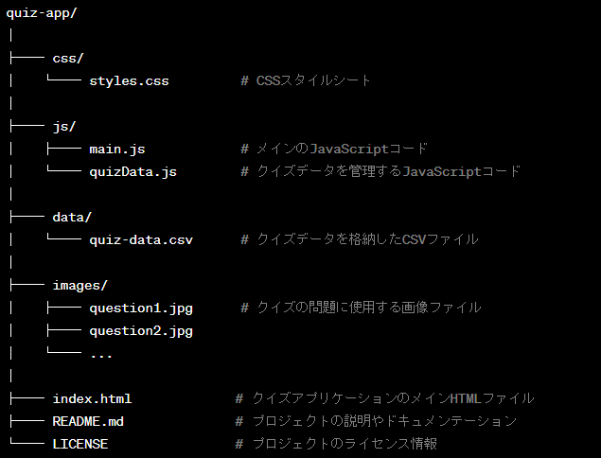
quiz-app/
│
├── css/
│ └── styles.css # CSSスタイルシート
│
├── js/
│ ├── main.js # メインのJavaScriptコード
│ └── quizData.js # クイズデータを管理するJavaScriptコード
│
├── data/
│ └── quiz-data.csv # クイズデータを格納したCSVファイル
│
├── images/
│ ├── question1.jpg # クイズの問題に使用する画像ファイル
│ ├── question2.jpg
│ └── ...
│
├── index.html # クイズアプリケーションのメインHTMLファイル
├── README.md # プロジェクトの説明やドキュメンテーション

└── LICENSE # プロジェクトのライセンス情報
4. 機能

4.1 クイズ表示機能

HTML要素を使用して、クイズの問題文、選択肢、画像を表示します。

4.2 クイズロジック

ユーザーの回答を受け入れ、正解か不正解かを判定します。
正解の場合、スコアを更新します。
次のクイズに進む機能を実装します。

4.3 レベル設定

各クイズに難易度レベルを追加し、ユーザーがレベルを選択できるようにします。

4.4 画像クイズ

クイズに画像を追加し、ユーザーに画像ベースの質問を表示します。

5. ユーザーインターフェース

クイズの問題文、選択肢、スコア、画像などのユーザーインターフェース要素を提供します。
HTMLとCSSを使用してデザインされます。

6. イベント処理

ボタンのクリックやラジオボタンの選択など、ユーザーのアクションに対するイベントハンドラを設定します。

7. テスト

クイズのロジックをテストし、バグを修正します。ユーザーフィードバックを収集し、調整を行います。

8. ドキュメンテーション

プロジェクトの説明とライセンス情報を提供します。

